工作表1
項目名稱 |  | 產品名稱自動化產品設計系統 |  | 套數 | 1 | 版本 | P1
圖號 |  | 圖號TEST1 |  | 製表日期 | ['2021-05-04 12:39']
交期 |  | 交期2021/02/04 |  | 更改日期
序號 | 零件 編號 | 零件 名稱 | 材質 | 單套 數量 | 單位 | 備註
1 | AL2020-A | 橫拉外框上橫料 | Al | 1 | PCS.
2 | AL2020-B | 橫拉外框下橫料 | Al | 1 | PCS.
3 | AL2020-C | 橫拉外框立料 | Al | 2 | PCS.
4 | AL2020-LA | 橫拉左內框上橫料 | Al | 1 | PCS.
5 | AL2020-LB | 橫拉左內框下橫料 | Al | 1 | PCS.
6 | AL2020-LC | 橫拉左內框左立料 | Al | 1 | PCS.
7 | AL2020-LD | 橫拉左內框右立料 | Al | 1 | PCS.
8 | AL2020-RA | 橫拉右內框上橫料 | Al | 1 | PCS.
9 | AL2020-RB | 橫拉右內框下橫料 | Al | 1 | PCS.
10 | AL2020-RC | 橫拉右內框左立料 | Al | 1 | PCS.
11 | AL2020-RD | 橫拉右內框右立料 | Al | 1 | PCS.
12 | 固定螺絲 | 固定螺絲 | Al | 1 | PCS.
13 | 固定螺絲 | 固定螺絲 | S20C | 10 | PCS. | M8x22
14 | 固定螺絲 | 固定螺絲 | S20C | 8 | PCS. | M8x15
15
16
17
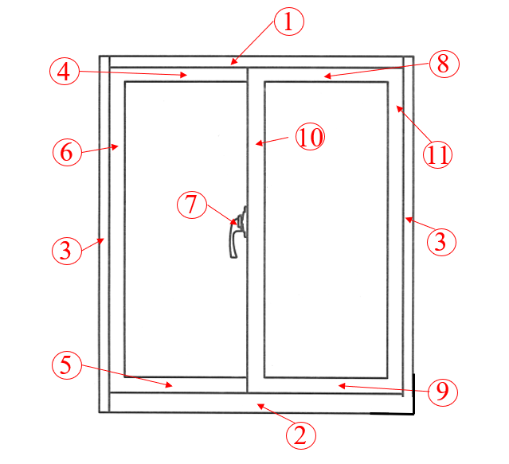
 |  |  |  | 備註:

